１
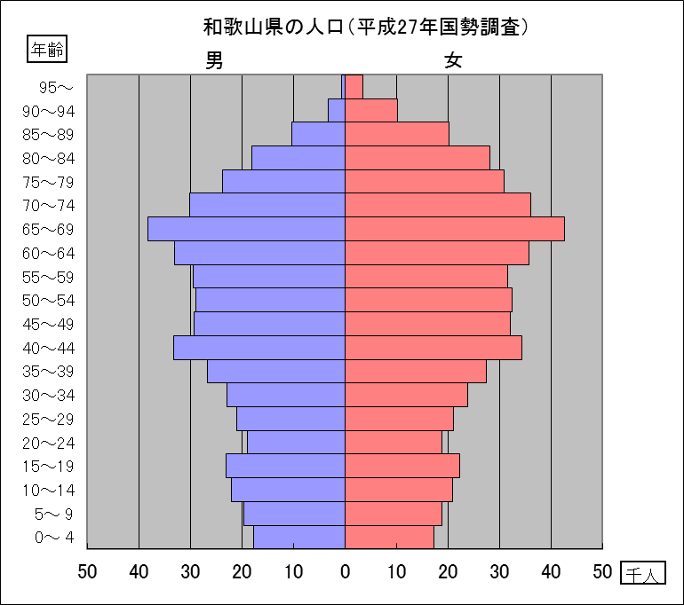
 | ◆和歌山県の推計人口（平成28年12月1日現在）
 | 総 数 ： 952,725人 （男448,153人、女504,572人）
 | 世帯数 ： 392,859世帯

 | 統計ニュース |  |  |  |  |  | 和歌山県 調査統計課
 |  | ＮＯ.362 2017(平成29)年1月 |  |  |  |  |  | 〒640-8585 和歌山市小松原通一丁目１番地 企画調整班
 |  | 差別の芽 出さぬ 出させぬ みんなの力 |  |  |  |  |  | ℡ 073-441-2385(直通)

和歌山県の年齢別人口構造
(平成27年10月1日現在)
※平成28年10月26日に総務省統計局より平成27年国勢調査確報値が公表されています。
 | 平成27年国勢調査結果より、和歌山県の人口を年齢別にみると、15歳未満人口（年少人口）は116,412人（総人口の12.1%)、
 | 15歳以上65歳未満人口（生産年齢人口）は546,279人（同57.0％）、65歳以上人口（老年人口）は296,239人（同30.9%）とな
 | っています。
 | 年少人口は、平成22年に比べ11,593人(9.06%)減となっており、総人口に占める割合も0.8ポイント低下しています。
 | 生産年齢人口は、平成22年に比べ48,294人(8.12%)減となっており、総人口に占める割合も2.8ポイント低下しています。
 | 老年人口は、平成22年に比べ25,393人(9.38%)増となっており、総人口に占める割合も3.6ポイント上昇しています。

 |  | 年齢別人口
 |  |  | 平成27年 |  |  | 平成22年 |  |  | 増減率
 |  |  | 総数 | 男 | 女 | 総数 | 男 | 女
 |  | 人口総数 | 963,579 | 453,216 | 510,363 | 1,002,198 | 471,397 | 530,801 | -3.85%
 |  | 15歳未満 | 116,412 | 59,450 | 56,962 | 128,005 | 65,421 | 62,584 | -9.06%
 |  | 15～64歳 | 546,279 | 266,634 | 279,645 | 594,573 | 289,111 | 305,462 | -8.12%
 |  | 65歳以上 | 296,239 | 124,463 | 171,776 | 270,846 | 111,904 | 158,942 | 9.38%

 |  | 年齢別人口割合
 |  |  | 平成27年 |  |  | 平成22年
 |  |  |  | 男 | 女 |  | 男 | 女
 |  | 15歳未満 | 12.1% | 13.2% | 11.2% | 12.9% | 14.0% | 11.9%
 |  | 15～64歳 | 57.0% | 59.2% | 55.0% | 59.8% | 62.0% | 58.0%
 |  | 65歳以上 | 30.9% | 27.6% | 33.8% | 27.3% | 24.0% | 30.1%

 |  | 注1）総数は年齢「不詳」を含む。
 |  | 注2）割合は、分母から不詳を除いて算出している。

 |  | 和歌山県の人口ピラミッド（平成27年10月1日現在）

３
 |  |  |  | 指標の動向
 | １ 鉱工業生産指数

年.月 | 和歌山県 |  |  |  |  |  |  | 全 国 | 近 畿
 |  | 鉄 鋼 | 金属製品 | 機 械 | 化 学 | 石油･石炭 | ﾌﾟﾗｽﾁｯｸ製品
 | 製造工業 |  |  |  |  |  |  | 製造工業 | 製造工業
 | 平成22(2010)年=100 |  |  | （原 指 数） |  |  |  | （原 指 数）
平成21(2009) | 85.8 | 80.2 | 103.9 | 72.9 | 97.9 | 90.5 | 96.0 | 86.5 | 90.7
22(2010) | 100.0 | 100.0 | 100.0 | 100.0 | 100.0 | 100.0 | 100.0 | 100.0 | 100.0
23(2011) | 106.5 | 104.2 | 91.3 | 117.6 | 104.2 | 90.8 | 101.3 | 97.2 | 102.4
24(2012) | 100.2 | 100.3 | 81.6 | 104.4 | 101.9 | 90.8 | 103.0 | 97.8 | 101.5
25(2013) | 99.8 | 101.0 | 51.3 | 102.7 | 110.4 | 87.3 | 103.7 | 97.0 | 100.0
26(2014) | 103.5 | 93.1 | 60.6 | 117.5 | 109.8 | 87.9 | 102.2 | 99.0 | 103.1
27(2015) | 98.6 | 71.0 | 60.4 | 116.6 | 110.9 | 81.8 | 105.2 | 97.8 | 103.4

 | (季節調整済指数) |  |  |  |  |  |  | (季節調整済指数)

2015. 10 | 98.7 | 69.0 | 54.7 | 122.4 | 104.5 | 84.2 | 107.9 | 98.3 | 103.7
11 | 95.3 | 68.9 | 59.4 | 121.0 | 111.9 | 83.3 | 107.7 | 97.1 | 101.6
12 | 99.0 | 69.9 | 57.0 | 120.1 | 109.0 | 79.2 | 108.5 | 95.9 | 99.8
2016. 1 | 100.0 | 69.8 | 34.0 | 122.7 | 118.6 | 94.1 | 109.8 | 98.4 | 104.1
2 | 105.7 | 70.0 | 37.2 | 130.9 | 123.2 | 84.5 | 112.5 | 93.2 | 97.7
3 | 101.3 | 64.7 | 85.3 | 122.1 | 111.9 | 92.8 | 114.6 | 96.7 | 105.0
4 | p 107.9 | 71.4 | 74.1 | 138.7 | 114.0 | 79.6 | 118.4 | 97.3 | 104.1
5 | p 105.0 | 77.6 | 77.1 | 119.8 | 114.5 | 99.1 | 121.1 | 94.6 | 103.3
6 | p 109.3 | 83.3 | 42.5 | 134.8 | 120.1 | 76.2 | 122.4 | 96.8 | 101.8
7 | p 108.4 | 71.6 | 43.5 | 131.1 | 125.6 | 97.0 | 124.4 | 96.5 | 100.9
8 | p 109.3 | 67.8 | 72.6 | 153.1 | 109.8 | 90.5 | 126.8 | 97.8 | 101.8
9 | p 105.4 | 74.3 | 50.2 | 131.5 | 116.8 | 90.9 | 126.3 | 98.4 | 107.0
10 | p 106.7 | 79.3 | 50.9 | 129.9 | 113.1 | 73.5 | 128.4 | 98.5 | p 103.9

 | 注1) 「p」は速報値です。
 | 注2) 全国・近畿・和歌山県の数値は年間補正をしています。

 | ２ 景気動向指数

景気動向指数（一致指数）
 | 和歌山県（ＣＩ） | 全国（ＣＩ）
19.1 | 122.1 | 119.8
 | 122.3 | 120.2
 | 126.2 | 119.7
 | 124.2 | 120.5
5 | 124.9 | 120.6
 | 121.0 | 120.4
 | 123.1 | 119.3
 | 121.7 | 120.3
9 | 122.8 | 118.8
 | 123.7 | 119.7
 | 120.5 | 118.5
 | 119.0 | 118.9
20.1 | 116.5 | 118.2
 | 122.3 | 118.8
 | 117.9 | 117.8
 | 118.9 | 116.4
5 | 121.5 | 116.7
 | 113.0 | 114.0
 | 117.5 | 113.0
 | 114.5 | 109.5
9 | 113.5 | 108.5
 | 105.2 | 104.9
 | 105.2 | 99.2
 | 100.2 | 92.6
21.1 | 93.4 | 84.9
 | 89.8 | 79.5
 | 84.1 | 78.5
 | 83.8 | 80.7
5 | 81.3 | 81.9
 | 87.7 | 83.2
 | 85.8 | 84.0
 | 82.2 | 85.6
9 | 85.4 | 88.1
 | 88.4 | 90.4
 | 89.3 | 91.9
 | 89.7 | 93.7
22.1 | 92.9 | 96.5
 | 94.6 | 97.6
 | 98.7 | 98.7
 | 95.0 | 99.7
5 | 100.5 | 99.3
 | 96.4 | 99.6
 | 97.8 | 100.3
 | 106.0 | 100.8
9 | 106.5 | 101.2
 | 104.6 | 100.7
 | 104.1 | 102.9
 | 102.7 | 102.7
23.1 | 110.2 | 103.0
 | 109.9 | 104.1
...
年.月 | 景気動向指数(一致) 注）
 | CI | DI
 | 平成22(2010)年=100
平成20(2008) | 113.8 | 36.9
21(2009) | 86.8 | 42.9
22(2010) | 100.0 | 64.3
23(2011) | 107.4 | 52.4
24(2012) | 100.1 | 50.0
25(2013) | 99.7 | 65.5
26(2014) | 95.4 | 42.9
27(2015) | 83.9 | 48.8

2015. 9 | 86.2 | 85.7
10 | 82.7 | 42.9
11 | 80.4 | 42.9
12 | 80.5 | 42.9
2016. 1 | 79.8 | 57.1
2 | 86.3 | 71.4
3 | 84.0 | 85.7
4 | 86.3 | 71.4
5 | 85.9 | 42.9
6 | 92.0 | 85.7
7 | 85.6 | 57.1
8 | 84.1 | 57.1
9 | 80.3 | 14.3

 | 注）CI：各指標の前月比での変化率を１つの指標に合成したもの。景気の変動の相対的な大きさやテンポを示します。
 | DI：景気に敏感な経済指標を３ヶ月前と比較し、５０％を基準に景気判断する方法。景気の方向性を示します。

 | ３ 物価指数，家計消費支出

年.月 | 消費者物価指数 総合 |  | 消費者物価指数 |  | 企業向け サービス 価格指数 | 国内企業 物価指数 | 家計消費支出（月平均）
 |  |  | 生鮮食品を除く総合 |  |  |  | (農林漁家世帯を含む)
 | 和歌山市 | 全 国 | 和歌山市 | 全 国 |  |  | 和歌山市 |  | 全 国
 |  |  |  |  |  |  | 二人以上の 世帯 | 勤労者世帯 注1） | 勤労者世帯
 | (2015年=100) |  |  |  | (2010年=100) |  | 千円 | 千円 | 千円
平成20(2008) | 97.5 | 98.6 | 97.7 | 99.1 | 103.1 | 105.7 | 261.2 | 323.0 | 324.9
21(2009) | 96.9 | 97.2 | 97.2 | 97.9 | 101.5 | 100.1 | 260.5 | 291.1 | 319.1
22(2010) | 96.8 | 96.5 | 96.9 | 96.9 | 100.0 | 100.0 | 235.1 | 267.3 | 318.3
23(2011) | 96.4 | 96.3 | 96.6 | 96.6 | 99.3 | 101.5 | 252.8 | 299.9 | 308.8
24(2012) | 96.3 | 96.2 | 96.5 | 96.6 | 99.0 | 100.6 | 244.9 | 283.0 | 313.9
25(2013) | 96.8 | 96.6 | 97.0 | 96.9 | 99.0 | 101.9 | 258.5 | 278.5 | 319.2
26(2014) | 99.5 | 99.2 | 99.6 | 99.5 | 101.6 | 105.1 | 265.0 | 319.2 | 318.8
27(2015) | 100.0 | 100.0 | 100.0 | 100.0 | 102.7 | 102.7 | 278.5 | 327.1 | 315.4

2015. 10 | 100.5 | 100.2 | 100.6 | 100.1 | 102.7 | 101.4 | 252.3 | 268.2 | 309.8
11 | 100.1 | 99.9 | 100.3 | 100.1 | 103.0 | 101.3 | 264.4 | 296.7 | 294.9
12 | 100.2 | 99.8 | 100.4 | 100.0 | 103.0 | 100.9 | 296.6 | 328.3 | 340.5
2016. 1 | 99.8 | 99.5 | 100.0 | 99.5 | 102.5 | 99.9 | 254.7 | 257.4 | 312.3
2 | 99.7 | 99.6 | 99.8 | 99.4 | 102.5 | 99.6 | 269.8 | 221.6 | 297.7
3 | 99.5 | 99.7 | 99.8 | 99.5 | 103.1 | 99.5 | 238.0 | 225.7 | 334.6
4 | 100.0 | 99.9 | 100.1 | 99.8 | 103.0 | 99.1 | 299.1 | 336.8 | 338.0
5 | 100.2 | 100.0 | 100.3 | 99.9 | 102.9 | 99.2 | 250.7 | 302.5 | 306.7
6 | 100.0 | 99.9 | 100.1 | 99.8 | 102.9 | 99.1 | 286.3 | 307.7 | 276.6
7 | 100.1 | 99.6 | 100.1 | 99.6 | 103.3 | 99.1 | 252.5 | 311.1 | 302.4
8 | 100.1 | 99.7 | 99.9 | 99.6 | 103.0 | 98.8 | 236.2 | 278.7 | 301.4
9 | 99.9 | 99.8 | 99.6 | 99.6 | 102.9 | 98.8 | 239.7 | 300.9 | 296.4
10 | 100.8 | 100.4 | 100.1 | 99.8 | p 103.2 | 98.7 | 214.4 | 252.6 | 305.7

 | 注1) 勤労者世帯とは「二人以上の世帯のうち、勤労者世帯」を指します。
 | 注2) 「p」は速報値です。

